調査用紙１枚目(記入例)
記入例
排出実態調査 調査用紙
集積所所在地： ●●丁目〇〇番地△△公園付近集積所

調査日 | 6月 1日 | 調査日 | 6月 5日
家庭ごみ |  | プラスチック資源
※袋は開封せず、外観でわかる範囲で調査してください |  | ※袋は開封せず、外観でわかる範囲で調査してください
家庭ごみ袋排出数 | （ 10 ）袋 | プラスチック資源袋排出数 | （ 5 ）袋
調査項目 |  | 調査項目
紙類の混入 | （ 1 ）袋 | 在宅医療廃棄物の混入（注射器、点滴バッグ・チューブなど） | （ 0 ）袋
プラ資源の混入 | （ 5 ）袋 | 充電式電池・充電式の小型家電製品の混入※ | （ 0 ）袋
充電式電池・充電式の小型家電製品の混入※ | （ 1 ）袋 | スプレー缶の混入※ | （ 0 ）袋
スプレー缶の混入※ | （ 0 ）袋 | 指定袋以外での排出 | あり ・ なし
指定袋以外での排出 | あり ・ なし | 指定日以外の排出 | あり ・ なし
指定日以外の排出 | あり ・ なし | 排出禁止物の有無 | あり ・ なし
※家庭ごみやプラスチック資源に充電式電池・充電式の小型家電製品やスプレー缶が混入していた場合は、袋を別に保管したうえでお住まいの区の環境事業所へご連絡ください。
排出禁止物の有無 | あり ・ なし

調査日 | 6月 9日 | 調査日 | 6月 10日
缶・びん・ペットボトル、廃乾電池類 |  | 集積所の適正管理状況
調査項目 |  | 調査項目
ペットボトルのラベルはがし，キャップ取り，つぶしがされている | ９割以上 ・ ８～６割 ・ ５割以下 | ネットや工作物が適正に使われているか | 良い ・ やや悪い ・ 悪い
缶がつぶされていない | ９割以上 ・ ８～６割 ・ ５割以下 | ネットや工作物の状態 | 良い ・ やや悪い ・ 悪い
洗浄されている | ９割以上 ・ ８～６割 ・ ５割以下 | 掲示物の状態 | 良い ・ やや悪い ・ 悪い
電池類は絶縁され、袋で排出されているか | ９割以上 ・ ８～６割 ・ ５割以下 | 散乱等の衛生状態 | 良い ・ やや悪い ・ 悪い
缶・びん・ペットボトルは袋で出ていない（かごが満杯の場合をのぞく） | ９割以上 ・ ８～６割 ・ ５割以下

【自由記述欄】
・まだまだ家庭ごみ袋にプラスチックが混入している割合が高い。来月からはプラスチック資源分別に関して、ポスター掲示の必要有。
・前日に家庭ごみが出されていることがあるので、指定日の朝8：30までに出していただくように回覧板で周知したほうが良い。
・プラスチック資源の日にキャリーケースが袋に入れられ、捨てられていた。啓発シールが貼られていたのでそのままにしておきました。
来週の回覧版で各家庭に周知します。
・缶・ビン・ペットボトル、廃乾電池類はおおむね適正に捨てられている。
・収集曜日シールが剥がれかけて、ボロボロになっていたので来週、環境事業所へ連絡します。

調査用紙２枚目
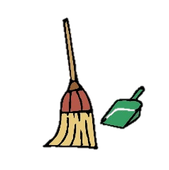
 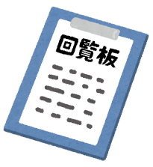
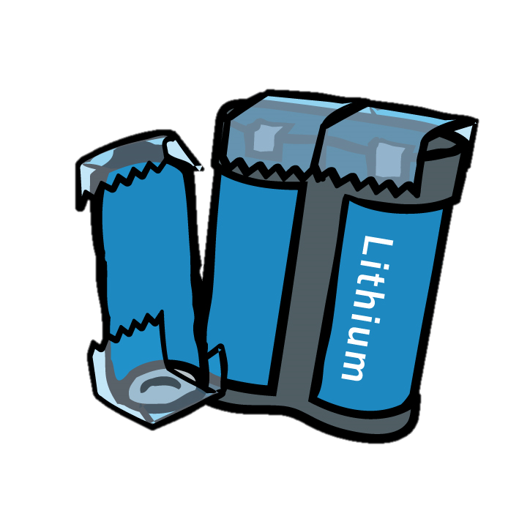
ごみの出し方ポイント

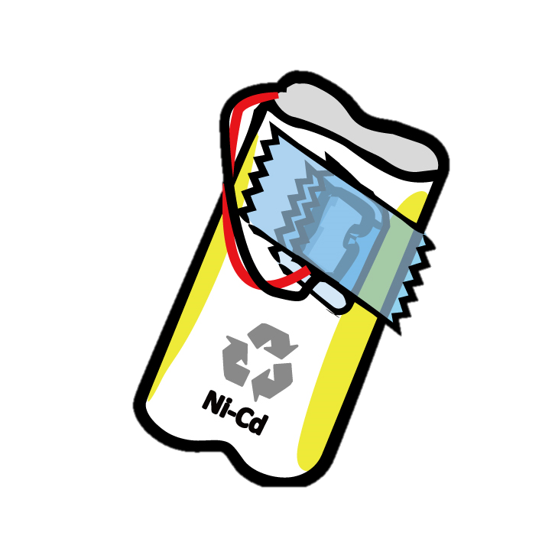
おおむね30cmを超えるごみは粗大ごみに分類されます。ただし、かさ・空気入れ・灯油用ポリタンクについては、30cmを超える場合でも家庭ごみ指定袋に入れて排出することができます。 | 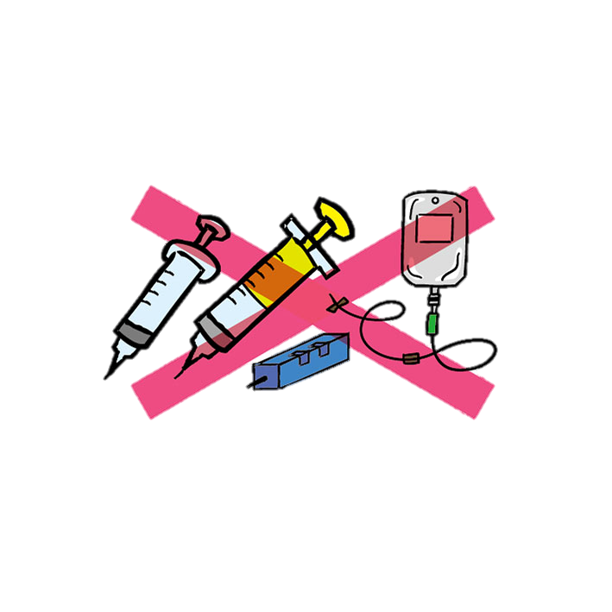 注射器や点滴バッグ、チューブなどの在宅医療廃棄物は、プラマークが付いていてもプラスチック資源には出せません。注射針などの鋭利なものは、医療機関へ返却ください。また、点滴バッグやチューブ類は、ビニール袋などで密閉し、家庭ごみとして出してください。 | 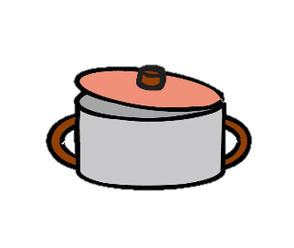 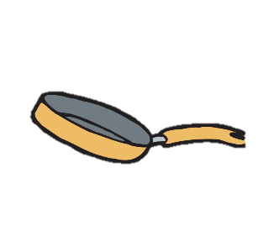 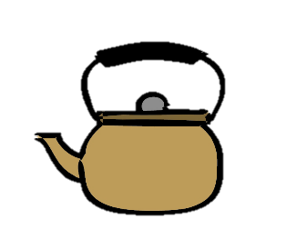 フライパンや鍋などの金属製品（おおむね30cm以内のもの）は「缶・びん・ペットボトル、廃乾電池類」の日に出してください |  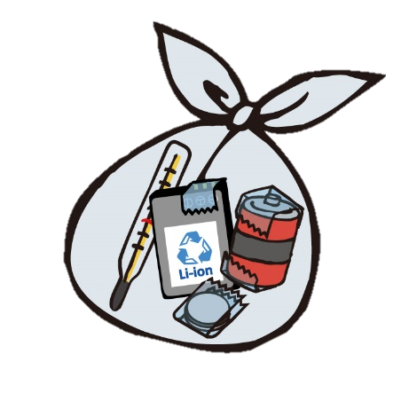 小型充電式電池や電池・バッテリーが容易に取り外せない小型家電製品は、「缶・びん・ペットボトル、廃乾電池類」の日に出してください。端子部分に透明なテープを貼って絶縁し、透明な袋に入れてから、黄色の回収容器へ入れてください。



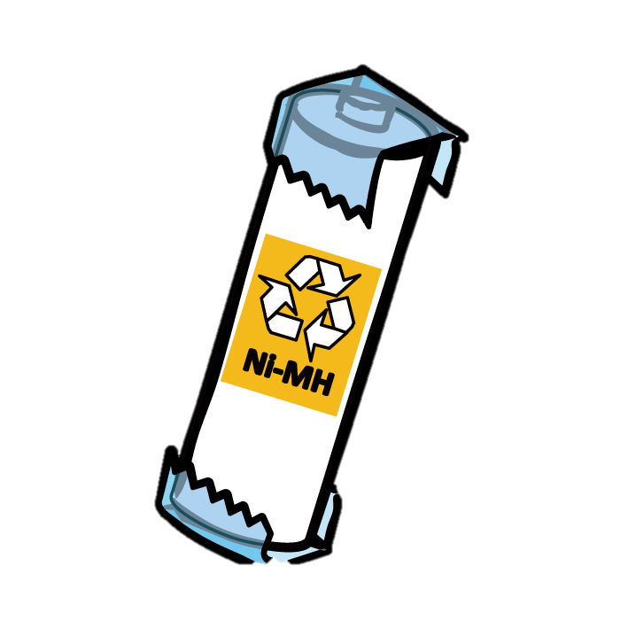
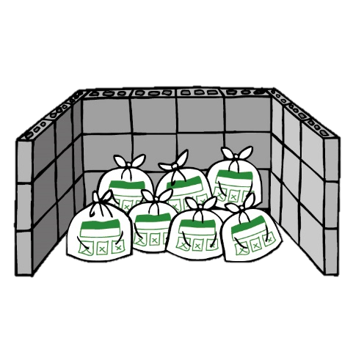 集積所清掃などで出た地域清掃ごみ袋は、家庭ごみの収集日に集積所へ排出することができます。10袋以上の場合には、環境事業所へ収集依頼をお願いいたします。

 |  | 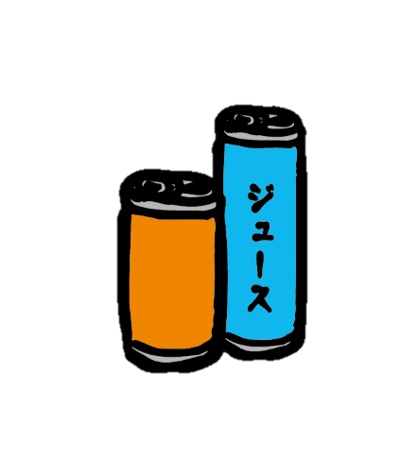 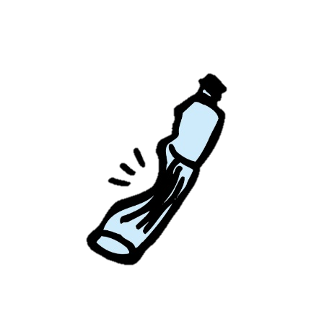 【缶の出し方】 収集後にアルミとスチールに機械で分けています。つぶすと選別できないため、缶はつぶさずに出してください。 【ペットボトルの出し方】 ペットボトルをつぶさずに出すと、回収容器が多量に必要となり、収集効率が悪くなります。ペットボトルはふたをとり、ラベルをはがして、つぶして出してください。

 | 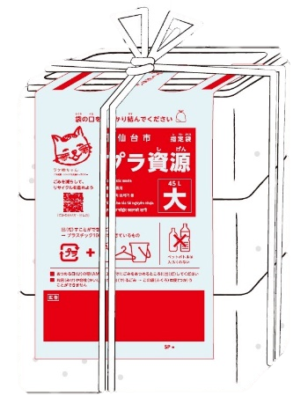 指定袋に入らない大きさの発泡スチロール箱は、プラスチック資源指定袋（大）を表面にガムテープ等で貼り付け、ひもで十文字に縛って排出することができます。 ※発泡スチロールの中には何も入れないでください。 |  | 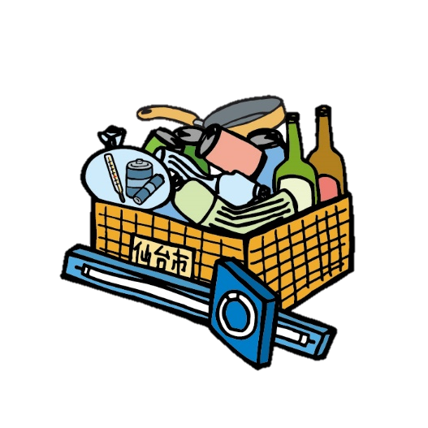 缶・びん・ペットボトルを黄色の回収容器へ出す際は、種類別に分けず、混ぜて一緒に出してください。収集作業の効率化のため、ご協力をお願いいたします。

食品トレーやパックを排出する際は、固形物が残らないように拭き取る、または軽くすすいでからプラスチック資源として出してください。 また、チューブ類は、中身を使い切って排出してください。

ペットボトルはつぶす
缶はつぶさない

改善アドバイス

ごみ出しルールについて、回覧板や掲示板を通じて利用者の皆さまへお知らせしてみましょう。 仙台市ごみ減量・リサイクル情報総合サイト「ワケルネット」（https://www.gomi100.com）では、ポスターのテンプレートなどをダウンロードできますので、ご活用ください。 | 収集曜日ステッカーや集積所ネットが古くなり、交換が必要な場合は、お住まいの区の環境事業所へご相談ください。 | 外国人向けのポスターや外国語版「資源とごみの分け方・出し方」（英語・中国語・韓国語・ベトナム語・ネパール語）を配布しています。 外国人向けの周知・啓発でお困りごとがある場合は、お住まいの区の環境事業所へご相談ください。 | 集積所清掃用に地域清掃ごみ袋を配布しています。年に１度自治会等代表者様あてに必要枚数を送付しているほか、以下の窓口でも配布していますので、ご活用ください。

■環境事業所連絡先一覧
・青葉環境事業所
２７７‐５３００
・宮城野環境事業所
２３６‐５３００
・若林環境事業所
２８９‐２０５１
・太白環境事業所
２４８‐５３００
・泉環境事業所
７７３‐５３００
■地域清掃ごみ袋配布窓口
・各区役所及び各総合支所
まちづくり推進課
・環境局家庭ごみ減量課
・各環境事業所
 | 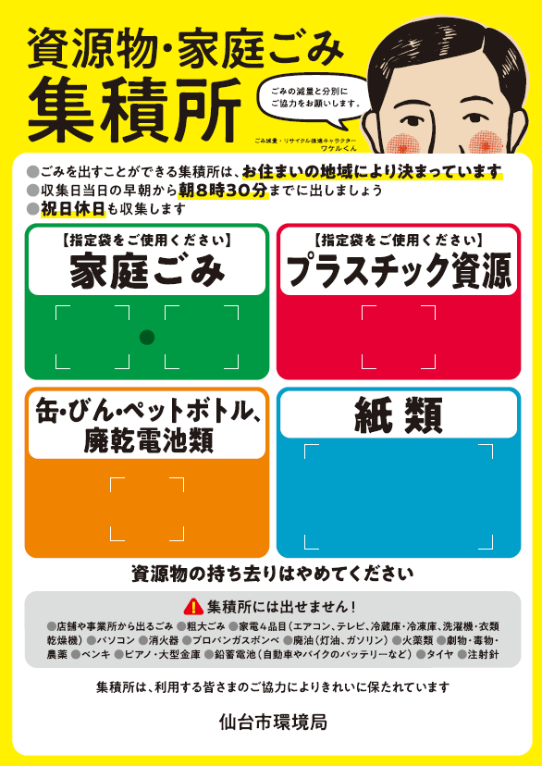
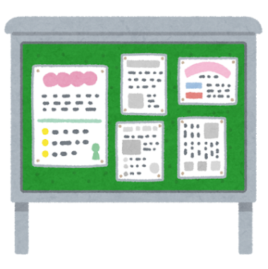
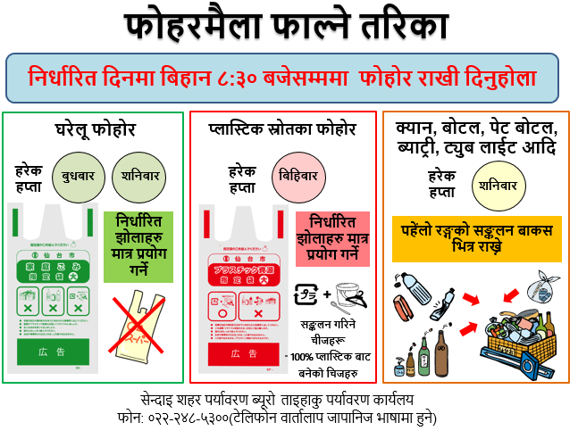
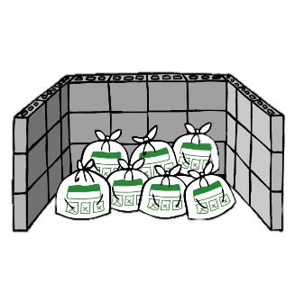
「ワケルネット」
二次元コード

